Sheet1
 |  | 特效材质
 | 20200615

shader名： | TestEffect/Erosion_Add_vertex_Move
特点功能： | 利用贴图控制顶点方向偏移，贴图可以UV流动
混合模式： | Add模式（相加）
参数说明： | Color主颜色控制
 | Texture(RGB)主贴图输入
 | Vertex_move(RGB)次贴图输入，R控制模型X轴偏移区域，G控制Y，B控制Z。
 | modelXYZ控制XYZ偏移强度，W不起做用（忽略）
 | Vertex_v，Vertex_move(RGB)贴图v向平铺流动
 | Vertex_u，Vertex_move(RGB)贴图u向平铺流动

shader名： | TestEffect/Erosion_Alpha_vertex_Move
特点功能： | 利用贴图控制顶点方向偏移，贴图可以UV流动
混合模式： | Alpha模式（相乘）
参数说明： | Color主颜色控制
 | Texture(RGBA)主贴图输入，可带A通道信息
 | Vertex_move(RGB)次贴图输入，R控制模型X轴偏移区域，G控制Y，B控制Z。
 | modelXYZ控制XYZ偏移强度，W不起做用（忽略）
 | Vertex_v，Vertex_move(RGB)贴图v向平铺流动
 | Vertex_u，Vertex_move(RGB)贴图u向平铺流动

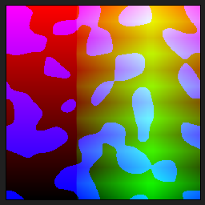

Vertex_move(RGB)贴图：
 |  |  | R通道控制模型X轴的偏移


 |  |  | G通道控制模型Y轴的偏移

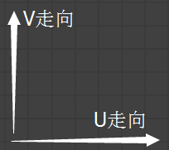

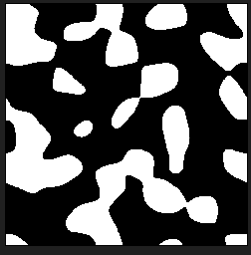
 |  |  | B通道控制模型Z轴的偏移

